ukb
变量中文名 | 变量名 | 值域【值域为0和1的，0为no，1为yes；值域为0,1,2的，暂时先不给标签】
 | Hypertension | 0,1
 | Diabetes | 0,1
 | BreastMalignancy | 0,1
 | ProstateMalignancy | 0,1
 | Hypothyroidism | 0,1
 | NutritionalAnaemias | 0,1
 | InfectiousGastroenteritis | 0,1
 | Septicemia | 0,1

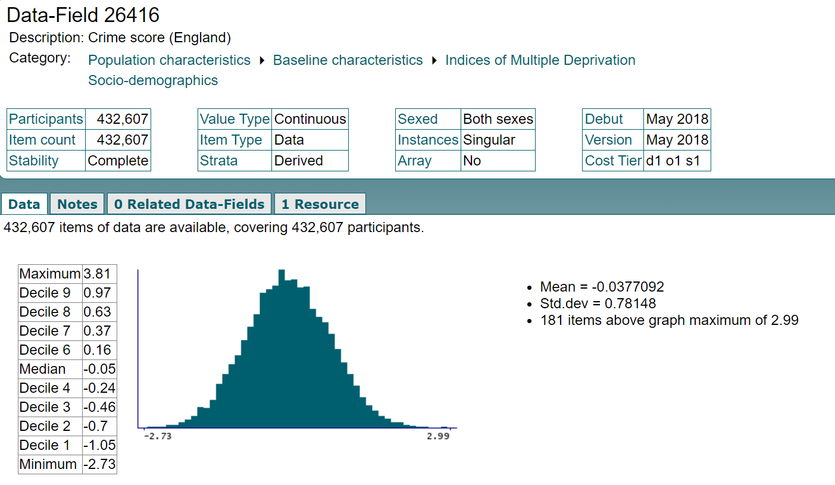
 | Age | 40-49, 50-59, 60-69, 70-80
 | Sex | Male-1 Female-2
 | BMI | <18.5, 18.5-23.9, 24-27.9, >=28
 | Crime score | 标记蓝色的这些变量均以右图的形式来呈现分布，即 (max-min)分10等份展示
 | Education score | 标记蓝色的这些变量均以右图的形式来呈现分布，即 (max-min)分10等份展示
 | Employment score | 标记蓝色的这些变量均以右图的形式来呈现分布，即 (max-min)分10等份展示
 | Health score | 标记蓝色的这些变量均以右图的形式来呈现分布，即 (max-min)分10等份展示
 | Housing score | 标记蓝色的这些变量均以右图的形式来呈现分布，即 (max-min)分10等份展示
 | Income score | 标记蓝色的这些变量均以右图的形式来呈现分布，即 (max-min)分10等份展示
 | Index of Multiple Deprivation | 标记蓝色的这些变量均以右图的形式来呈现分布，即 (max-min)分10等份展示
 | Living environment score | 标记蓝色的这些变量均以右图的形式来呈现分布，即 (max-min)分10等份展示
 | Sleep duration | <6, 6-8, 9-12, >12
 | Insomnia | Rarely-0, Sometimes-1, Usually-2
 | Smoke | 0,1
 | Cooked vegetable intake | 标记蓝色的这些变量均以右图的形式来呈现分布，即 (max-min)分10等份展示
 | Fresh fruit intake | 标记蓝色的这些变量均以右图的形式来呈现分布，即 (max-min)分10等份展示
 | Oily fish intake | 0,1,2,3,4,5
 | Processed meat intake | 0,1,2,3,4,5
 | Cheese intake | 0,1,2,3,4,5
 | Cereal intake | 标记蓝色的这些变量均以右图的形式来呈现分布，即 (max-min)分10等份展示
 | Salt added to food | 0,1,2,3
 | Tea intake | 标记蓝色的这些变量均以右图的形式来呈现分布，即 (max-min)分10等份展示
 | Alcohol | 0,1
 | famHisHypertension | 0,1
 | famHisDiabetes | 0,1
 | famHisBreastMalignancy | 0,1
 | famHisProstateMalignancy | 0,1

